1.안전보건방침변경
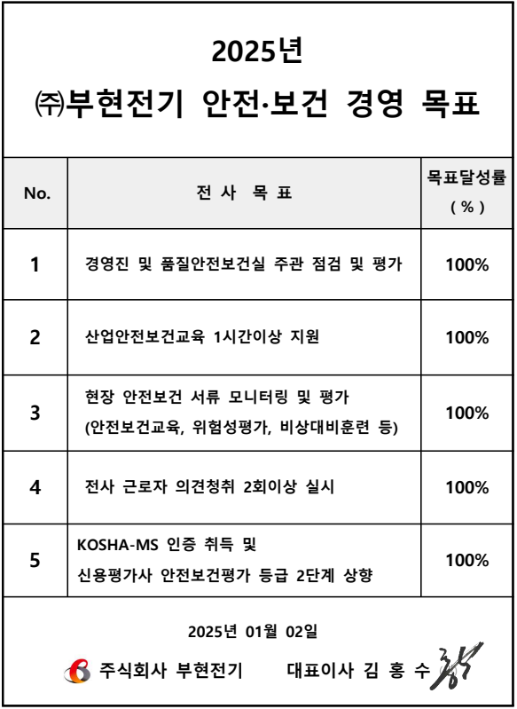
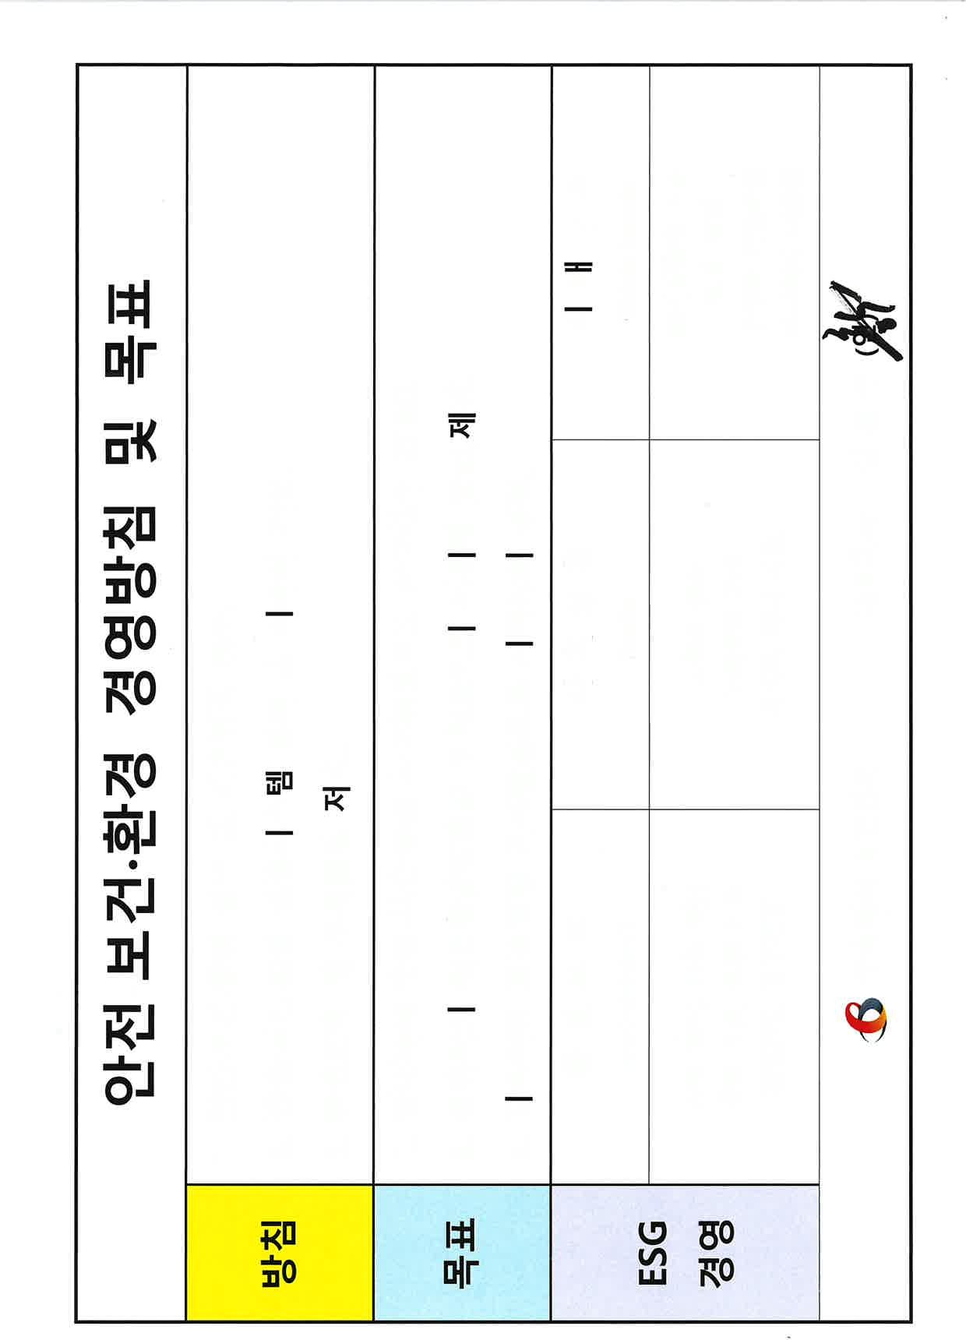
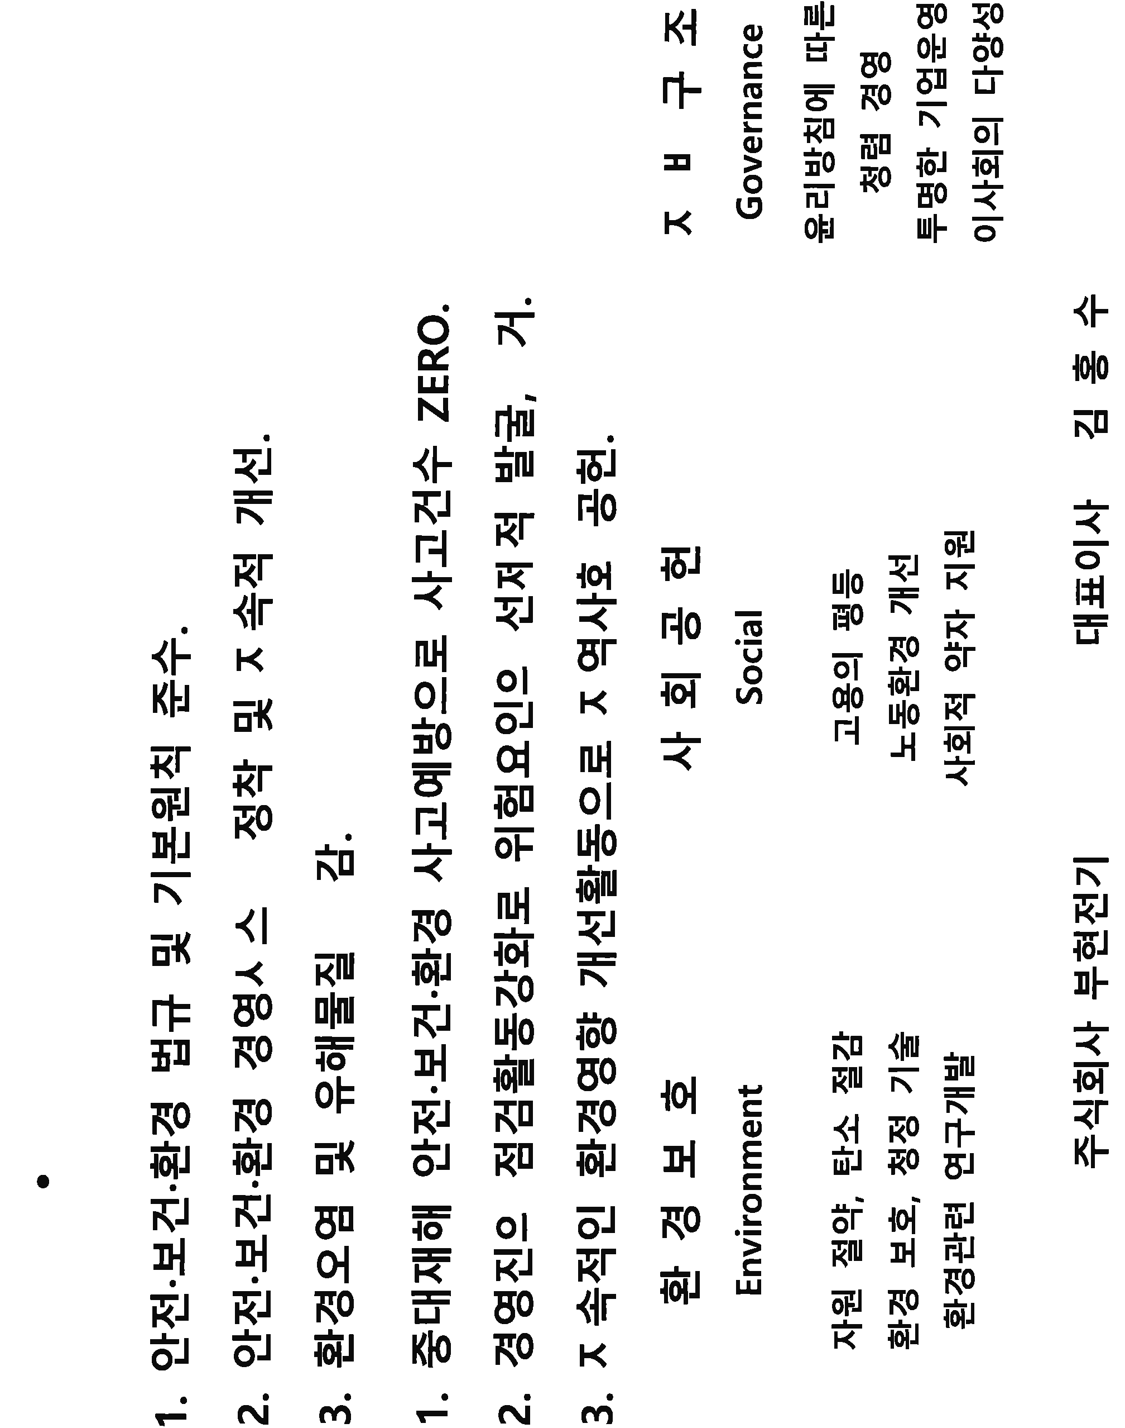
 | 광명2R현장 안전 경영방침 및 목표

안전 방침
 | 방침

 |  | <ERP 안전실 전파 내용 참고>

안전 목표
 | 목표 | 1. <ERP 안전실 전파 내용 참고>

 |  | 2. <ERP 안전실 전파 내용 참고>

 |  |  |  |  |  | 안전방침 가로형

 | 환경 경영방침 및 목표

 | 방침 | 자원 절약으로 탄소 배출 절감

소장 성함, 사인
 | 목표 | 1. 안쓰는 전원 OFF 2. 폐전선 100% 본사 반납

 | 2024년 월 일

 | 주식회사 부현전기 안전보건관리책임자 김 영 호 (인)

현장 안전방침, 목표 |  |  |  |  | 본사 안전방침, 목표

안전보건환경 경영 방침 및 목표

 |  |  | 현장 | 본사

출력분-2

